Титульный лист
Общероссийская спортивная общественная организация
"Национальная федерация бадминтона России"
РОО "Федерация бадминтона Забайкалья"
АНО "Центр развития бадминтона Забайкальского края"
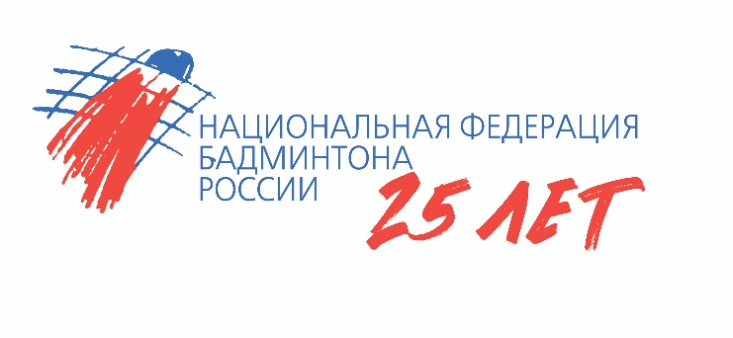


ОТЧЕТ
Главной судейской коллегии
о проведении
Всероссийских соревнований по бадминтону "Солнечное Забайкалье"
Всероссийская серия Гран-при по бадминтону 2024 года
0240002611Я
0240012611Я
0240022611Я
0240032611Я

21 - 24 июня 2024 г.

г. Чита, Забайкальский край

